CanToolApp测试用例
[CanToolAPP]项目测试用例

系统模块 | 功能点 | 用例编号 | 用例说明 | 前置条件 | 执行 | 预期结果 | 测试结果 | 说明 | 截图 | 失败原因
CanToolApp用户管理 | 1.1 串口连接 | 1.1.1 | 弹出管理界面 | 软件连接CanTool装置 | 点击COM连接管理 | 弹出COM串口管理界面 | 成功 | app能够正确弹出COM口管理界面。 | 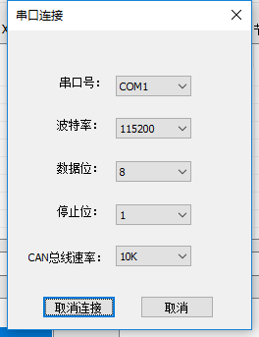
 |  | 1.1.2 | 选串口 | 弹出COM串口管理界面 | 设置选择串口 | 可以选择提供的串口 | 成功 | app能够正确弹出所有COM口。 | 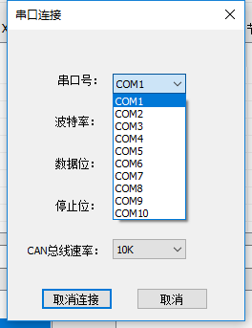
 |  | 1.1.3 | 设置串口属性 | 弹出COM串口管理界面 | 设置相应COM口波特率115200、数据位数8、停止位数1 | 设置完出口属性后，COM串口连接成功 | 成功 | COM串口能够连接成功
 |  | 1.1.4 | 保存串口设置属性 | 弹出COM串口管理界面 | 关闭串口设置窗口，再次打开串口设置界面 | 可以看到原来设置过得属性 | 失败 | com串口不能看到原来连接的属性，还是显示的原来的默认值COM1 | 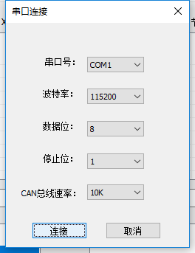 | windowsapp没有保存的原来属性的功能
 |  | 1.1.5 | 连接测试 | 串口以及相关串口属性设置完毕 | 点击连接按钮 | 成功连接，界面显示灯亮 | 成功 | 连接成功显示灯亮
 | 1.2 发送命令 | 1.2.1 | 获取版本信息 | 串口接通 | 向CanTool装置发送“V\r” | 返回CanTool装置的版本信息 | 成功 | 成功返回了版本信息SV2.5-HV2.0 | 
 |  | 1.2.2 | 设置Can总线的通信速率 | 串口接通 | 向CanTool装置发送Sn,Sn有如下选项 S0 Setup 10Kbit S1 Setup 20Kbit S2 Setup 50Kbit S3 Setup 100Kbit S4 Setup 125Kbit S5 Setup 250Kbit S6 Setup 500Kbit S7 Setup 800Kbit S8 Setup 1Mbit | Return: \r for Open OK, \BEL for Failure. | 成功 | 成功返回\r | 
 |  | 1.2.3 | 打开串口 | 通电或者串口关闭 | 向CanTool装置发送“O1\r” | Return: \r for Open OK, \BEL for Failure. | 成功 | 成功返回了\r | 
 |  | 1.2.4 | 关闭串口 | 串口已打开 | 向CanTool装置发送“C\r” | Return: \r for Close OK, \BEL for Failure. | 成功 | 成功返回了\r | 
 | 1.3接收CanTool装置的信息 | 1.3.1 | 接收信息 | 串口接通，接收消息正常 | 点击接收消息按钮 | 成功获取到CanTool装置传送过来的消息 | 成功 | 成功返回了字符串信息
 |  | 1.3.2 | 解析CanTool | 接收到CanTool装置传送过来的消息 | 程序接收到CanTool装置传来的消息后自动解析数据，解析过程中需要使用CAN信息及信号描述数据库 | CanToolApp用户界面显示数据解析结果 | 成功 | 成功显示了解析结果，对于不识别的结果，只显示了端口信息。 | 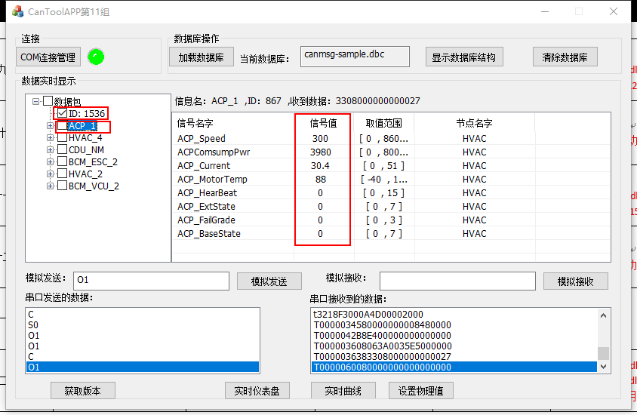
 |  | 1.3.3 | 多条数据分开显示 | 接收到CanTool装置传送过来的消息 | 分别点击不同的数据条 | 点击不同的信息，CanToolApp界面显示不同信息的数据信号 | 成功，数据也会分开显示，但是如果是同一端口的数据，会覆盖上一个数据 | 成功，数据也会分开显示，但是如果是同一端口的数据，会覆盖上一个数据 |  | 单次发送数据如果超过字数限制范围会出现不解析的情况，还有如果发送的数据不是在数据库会出现不解析的情况，需要点击模拟接收才能解析。
 |  | 1.3.4 | 显示物理值 | 可以解析CanTool装置传送过来的消息 | 根据传过来的信息通过phy=A*x+B转换成物理值 | 显示出信息转换成的物理值 | 成功，能够正确显示，但是物理意义表示不清晰，如果能知道其代表的物理意义会更好 | 成功，能够正确显示，但是物理意义表示不清晰，如果能知道其代表的物理意义会更好 |  | 显示的物理值物理含义不清晰，没有用汉语标出代表的意思
 | 1.4CanToolApp向CanTool装置发送信息 | 1.4.1 | 单次发送 | 串口接通 | 用户在GUI界面上输入的Can信息命令，实例：单次发送“T1234567F811223344556677880000\r”。 | CanTool装置将接收到传过来的Can信息命令Return: “\r”for OK, “\BEL” for Failure | 成功 | 正确的字符，Cantool装置成功返回了信息\r
 |  | 1.4.2 | 周期发送 | 串口接通 | 用户在GUI界面上输入的Can信息命令，实例：以定周期发送 “t12F4112233F40110\r” | CanTool将以周期（后四位）例如：mmmm= 0x0110= 272ms.发送此CAN数据 | 无法测试 | 因为没有canbus总线，所以此功能无法测试，但是cantool装置能够对接收到的信息返回\r或者\BEL |  | 没有此功能
 |  | 1.4.3 | 设定物理值然后发送 | 串口接通 | 在CanToolApp的GUI显示界面调节温度等物理值，并发送 | 物理值等信息封装成Can信息然后发送给CanTool装置 | 成功 | 对于设置的物理值,发送了相应的字符串，并且成功返回了\r.
 | 1.5图形显示 | 1.5.1 | 仪表盘方式显示Can信号的物理值 | 接收到CanTool装置传送过来的消息并解析成物理信号 | 点击实时仪表盘按钮 | 仪表盘上出现数值变化 | 失败 | 仪表盘上没有出现数值变化 |  | Windowsapp有仪表盘信息，但是不会实时显示数据在仪表盘上的变化
 |  | 1.5.2 | 显示物理值动态曲线 | 接收到CanTool装置传送过来的消息并解析成物理信号 | 点击显示实时曲线 | 在弹出的界面上显示实时物理值曲线的变化 | 失败 | 实时曲线没有发生变化 |  | Windowsapp有实时曲线信息，但是不会实时显示数据在数据的实时的变化
 |  | 1.5.3 | 显示Can信号在Can信息的布局 | 可以加载Can信息及信号数据库 | 点击显示信号布局按钮 | Can信号显示在Can信息的布局上 | 成功
 | 1.6加载Can信息及信号数据库 | 1.6.1 | 加载Can信息数据库 | Can信息数据库存在 | 点击加载Can信息数据库按钮 | 成功加载Can信息数据库 | 成功
 |  | 1.6.2 | 在GUI界面上树状显示Can信号 | Can信息数据库可以加载进来 | 点击显示加载数据库信息的树状结构按钮 | 成功显示数据库信息的树状结构 | 成功 | 成功显示数据库信息的树状结构 | 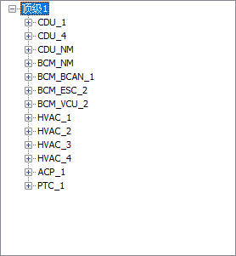

系统模块 | 功能点 | 用例编号 | 用例说明 | 前置条件 | 执行 | 预期结果 | 测试结果 | 失败原因
边界值测试
CanToolApp中设置物理值 | 2.1正常值测试 | 2.1 | 设置正常的物理值 | 可以在CanToolApp界面设置物理值 | 根据物理值的范围设置正常的物理值 | 设置正常并显示在CanToolAppGUI界面上 | 可以正常显示

 | 2.2下界值测试 | 2.2 | 下界边界值测试 | 可以在CanToolApp界面设置物理值 | 根据物理值的范围设置下界值及其左右数值 | 提示用户输入值超出范围，重新输入 | 没有提示用户 | 默认取范围内的最小值

 | 2.3上界值测试 | 2.3 | 上界边界值测试 | 可以在CanToolApp界面设置物理值 | 根据物理值的范围设置上界值及其左右数值 | 提示用户输入值超出范围，重新输入 | 没有提示用户 | 默认取范围内的最大值

等价化分类测试
CanToolApp中设置物理值 | 3.1正常值数字测试 | 3.1 | 正常的数值 | 可以在CanToolApp界面设置物理值 | 根据物理值的范围设置正常的数值 | 设置正常并显示在CanToolAppGUI界面上 | 可以正常显示

 | 3.2字母测试 | 3.2 | 字母测试 | 可以在CanToolApp界面设置物理值 | 在设置物理值的文本框中输入字母包含大小写 | 提示用户输入非法，重新输入 | 没有提示用户 | 默认取范围内的最小值

 | 3.3汉字值测试 | 3.3 | 汉字测试 | 可以在CanToolApp界面设置物理值 | 在设置物理值的文本框中输入汉字 | 提示用户输入非法，重新输入 | 没有提示用户 | 默认取范围内的最小值

 | 3.4非法字符测试 | 3.4 | 非法字符测试 | 可以在CanToolApp界面设置物理值 | 在输入物理值的文本框输入非法字符，比如@,%,$,&等 | 提示用户输入非法，重新输入 | 没有提示用户 | 默认取范围内最小值

 | 3.5组合测试 | 3.5 | 组合字符测试 | 可以在CanToolApp界面设置物理值 | 在输入物理值的文本框输入组合字符，如1t&等 | 提示用户输入非法，重新输入 | 没有提示用户 | 默认取范围内最小值

